심사위원
IBC국제뷰티스트챔피언쉽 <심사위원 신청서>

■ 접수번호 : |  |  |  |  |  | 단체접수양식 - 접수하기 |  | 출품규정 확인하기
■ 접수날짜 : |  |  |  |  |  | <↑ 클릭해서 접수하기> |  | <↑ 클릭해서 확인하기>

단체 기관명 |  | 포항 뷰티인 |  |  |  | 단체기관연락처 | 054-244-3004
담당자분 성명 |  | 최우철 |  |  |  | 담당자 연락처 | 010-2816-6798
단체 기관 주소 |  | 포항시 북구 칠성로 19, 2층 뷰티인미용학원
 |  |  |  |  |  | ★ 1종목당 1줄씩 별도 작성할 것
순번 | 이름(한글) | 상호 | 이름(영문) | 생년월일 | 연락처 | 주소 | 참가 종목 (명칭으로 반드시 확인) | 자격요건 / 경력사항 | 프로필사진 | 배너신청 | 현수막신청
1 | 한숙희 | 뷰티인 | 15 | 1989.11.30 | 054-244-3004 | 포항시 북구 칠성로 19, 2층 뷰티인미용학원 | 피부
2 | 정예나 | 뷰티인 | 15 | 1984.09.18 | 054-244-3004 | 포항시 북구 칠성로 19, 2층 뷰티인미용학원 | 피부
3 | 정다현 | 뷰티인 | 15 | 1998.11.08 | 054-244-3004 | 포항시 북구 칠성로 19, 2층 뷰티인미용학원 | 피부 |  | 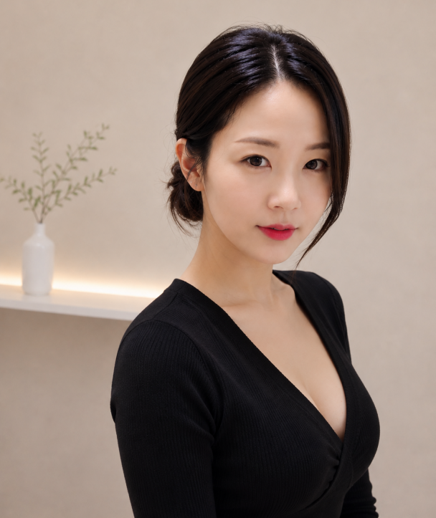
4 | 권태윤 | 뷰티인 | 15 | 1989.10.01 | 054-244-3004 | 포항시 북구 칠성로 19, 2층 뷰티인미용학원 | 피부
5 |  |  | 60
6
7
8
9
10
11
12
13
14
15
16
17
18
19
20
21
22
23
24
25
26
27
28
29
30
31
32
33
34
35
36
37
38
39
40
41
42
43
44
45
46
47
48
49
50
51
52
53
54
55
56
57
58
59
60
61
62
63
64
65
66
67
68
69
70
71
72
73
74
75
76
77
78
79
80
81
82
83
84
85
86
87
88
89
90
91
92
93
94
95
96
97
98
99
100

